01.01. Login
Screen Design |  | Screen Name |  |  | Revision | First Edition | 14/10/2016
 |  | Login

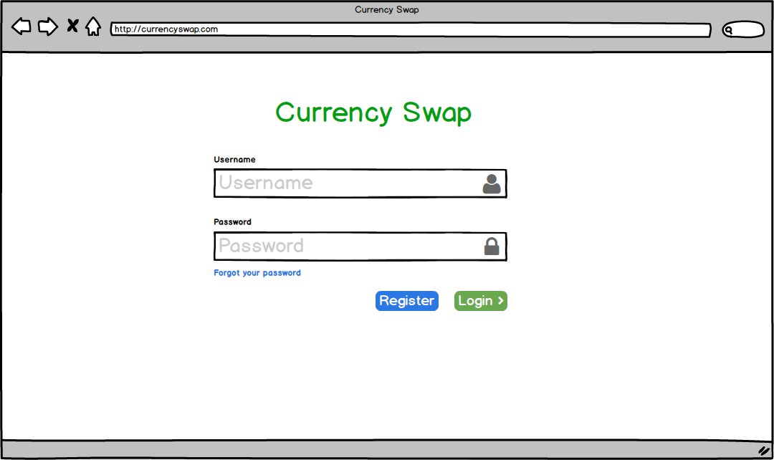

1

2
3
4
5
6
8
7

10
9

No | Screen item |  | Action | Process

1 | Title project |  | Lable | Hiển thị text: "Currency Swap"
2 | Username text |  | Lable | Hiển thị text: "User name"
3 | Username input text |  | Input Text | Nhập User name
4 | User icon |  | Image | Hiển thị icon user
5 | Password text |  | Lable | Hiển thị text: "Password"
6 | Password input text |  | Input Text | Nhập Password
7 | Lock icon |  | Image | Hiển thị icon Lock
8 | Title button Forgot password |  | Button | Click chuyển sang trang forgot password
9 | Register button |  | Button | Click chuyển sang trang Register
10 | Login button |  | Button | Chuyển sang trang home của User

Đặc tả/ Logic
- Màn hình Login sẽ hiển thị khi user truy cập vào trang web và chưa thực hiện Login, User đã login sau thời gian 1 tuần, thì sẽ thực hiện login lại - Khi thực hiện click button Login, sẽ thực hiện validate các thông tin về Username và password. Các thông tin cần validate: + Username và password không được rỗng ( Nếu không hợp lệ thì hiển thị message: "Username or Password is empty) + Username không được chứa các ký tự đặc biệt ( Nếu không hợp lệ thì hiển thị message: "Username or Password invalid") + Username không có khoảng cách ( Nếu không hợp lệ thì hiển thị message: "Username or Password invalid") + Username và password phải hợp lệ (đã được đăng ký với hệ thống) ( Nếu không hợp lệ thì hiển thị message: "Username or Password invalid") - Input Password phải hiện thị dạng '•' khi nhập

01.02. Login-Forgot Password
Screen Design |  | Screen Name |  |  | Revision | First Edition | 14/10/2016
 |  | Forgot Password |  |  |  |  | 2016-11-11

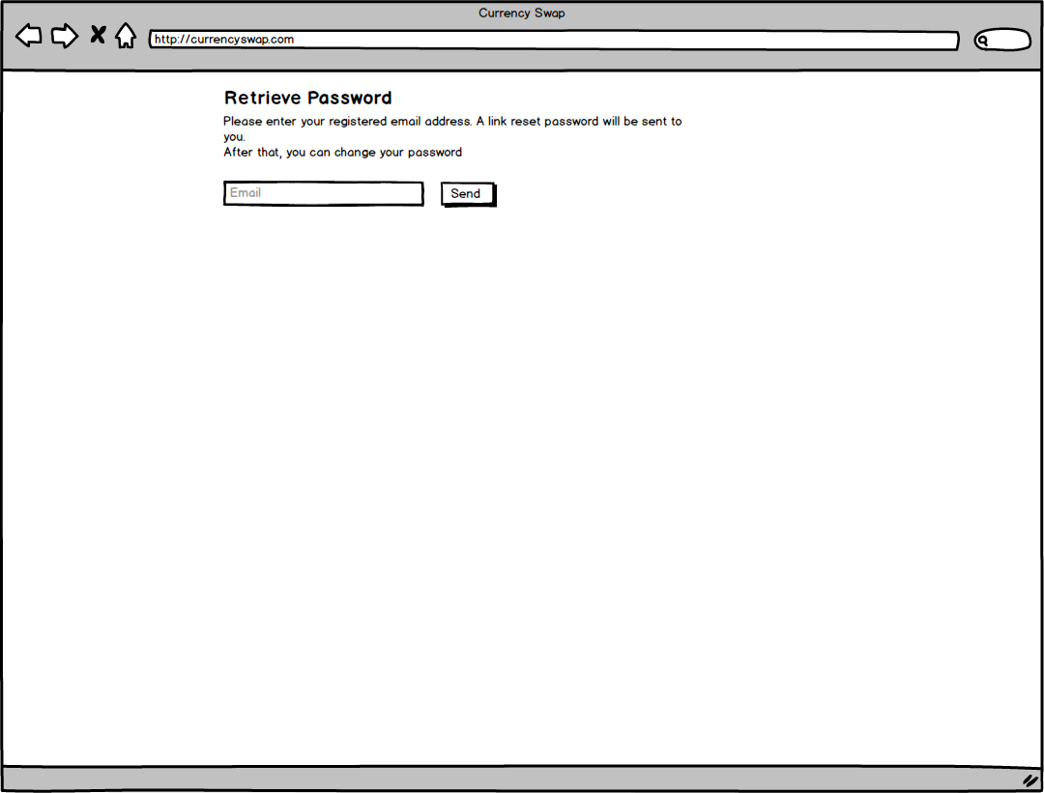

1
2

4

3

No | Screen item |  | Action | Process

1 | Text |  | Label | - Hiển thị text: "Retrieve Password"
2 | Text |  | Label | - Hiển thị text: Please enter your registered email address. A link reset password will be sent to you. After that, you can change your password"
3 | Email input text |  | Input text | - Người dùng nhập email của họ
4 | Button send |  | Button | - Send địa chỉ email của người dùng tới Admin
5
6
7
8
9
10
11
12
13
14
15

Đặc tả/ Logic
- Từ màn hình Login, người dùng click Forgot Password, sẽ hiển thị màn hình Forgod Password - User click send đẻ gửi thông tin email tới Admin, sau đó hệ thống sẽ dựa theo email, tạo ra link để ngừoi dùng change password và gửi lại mail người dùng. Người dùng có thể click vào link đó để vào mục reset password. Link này sẽ tồn tại trong thời gian 3 ngày, nếu hết thời gian này, sẽ chuyển đến trang Not Found, nếu người dùng click vào link đó

01.03. Login-Reset Password
Screen Design |  | Screen Name |  |  | Revision | First Edition | 14/10/2016
 |  | Reset Password

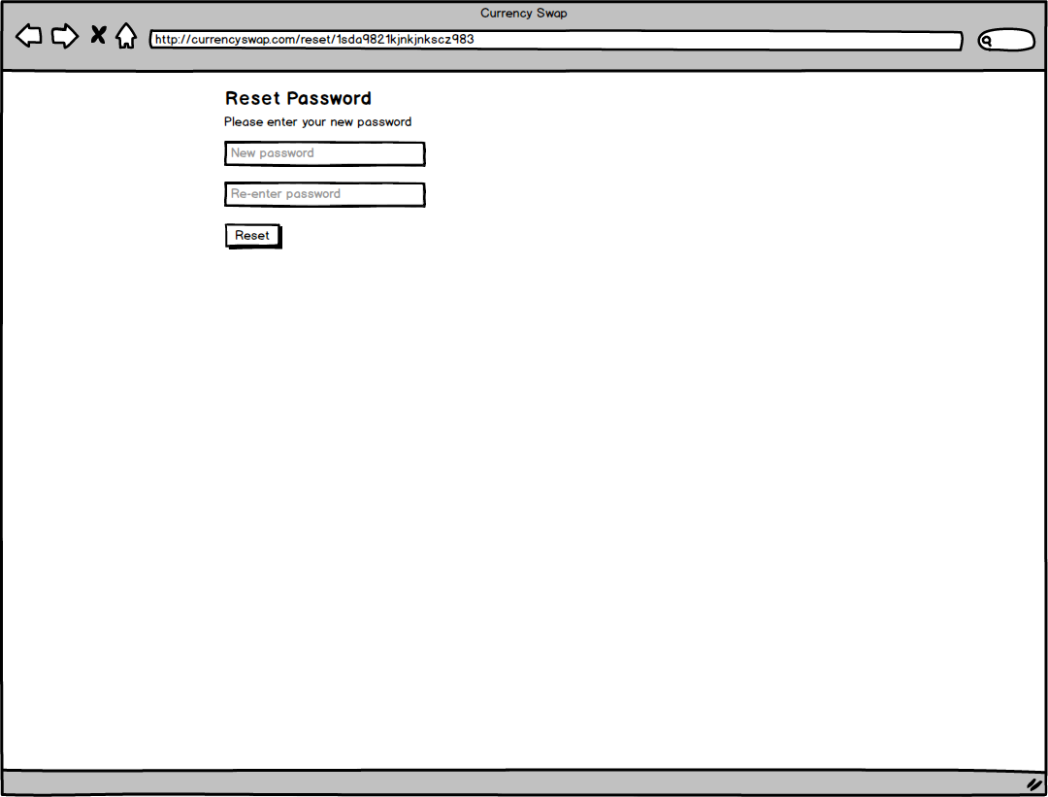

1
2

3
4

5

No | Screen item |  | Action | Process

1 | Text |  | Label | - Hiển thị text: "Reset Password"
2 | Text |  | Label | - Hiển thị text: "Please enter your new password"
3 | New password input |  | Input text | - Người dùng nhập password mới
4 | Re-enter password input |  | Input text | -Người dùng nhập lại password
5 | Reset button |  | Button | - Click button để chuyển reset password mới
6
7
8
9
10
11
12
13
14
15

Đặc tả/ Logic
- Dựa vào link hệ thống cung cấp gửi vào mail User, User copy và chạy link trên Browser - Reset thành công sẽ chuyển sang trang Login - Nếu link hết hạn (sau 3 ngày) thì chuyển sang not found

02. Register
Screen Design |  | Screen Name |  |  | Revision | First Edition | 14/10/2016
 |  | Register |  |  |  |  | 2016-11-11

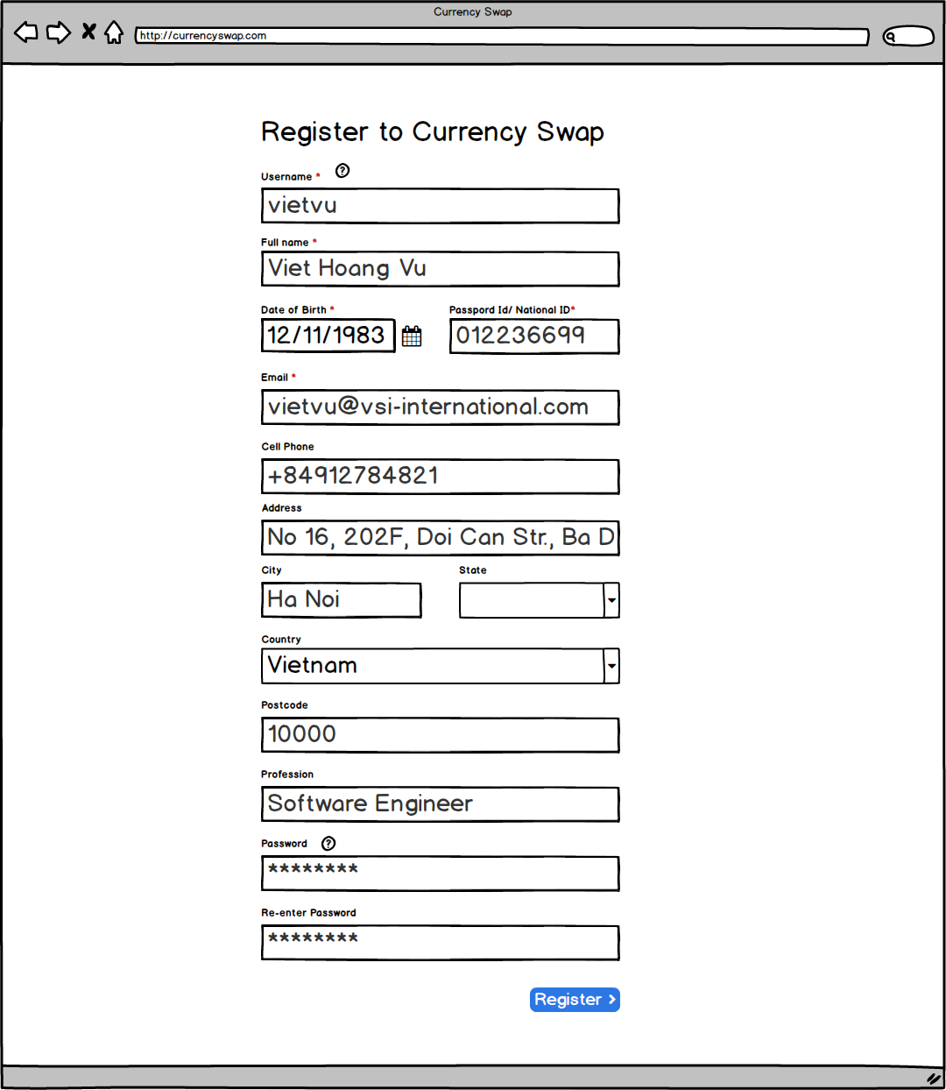


1
32
2
3

4
5
6
9
10
7
8
11
12

13
14
15
16

17
192
20

18
22
21
24
23
25
26

27
28

29
30

31

No | Screen item |  | Action | Process

1 | Title |  | Lable | - Hiển thị text "Register to Currency Swap"
2 | Username text |  | Lable | - Hiển thị text "Username"
3 | Username input |  | Input | - Nhập Username
4 | Full name text |  | Lable | - Hiển thị text "Full name"
5 | Full name input |  | Input | - Nhập Full name
6 | Date text |  | Lable | - Hiển thị text "Date of birth"
7 | Date input |  | Input | - Nhập date
8 | Calendar buton |  | Button | - Click để hiển thị Calendar picker
9 | Passport text |  | Lable | - Hiển thị text "Passport Id/National Id"
10 | Passport input |  | Input | - Nhập Passport Id hoặc National Id
11 | Email text |  | Lable | - Hiển thị text " Email"
12 | Email input |  | Input | - Nhập Email address
13 | Cell phone text |  | Lable | - Hiển thị text "Cell phone"
14 | Cell phone input |  | Input | - Nhập Cell phone
15 | Address text |  | Lable | - Hiển thị text "Address"
16 | Address input |  | Input | - Nhập Address
17 | City text |  | Lable | - Hiển thị text "City"
18 | City input |  | Input | - Nhập City
19 | State text |  | Lable | - Hiển thị text "State"
20 | State input |  | Combobox | - Click hiển thị các State tương ứng với Country, click chọn State
21 | Country text |  | Lable | - Hiển thị text "Country"
22 | Country input |  | Combobox | - Click hiển thị list Country, click để chọn Country
23 | Postcode text |  | Lable | - Hiển thị text "Postcode"
24 | Postcode input |  | Input | - Nhập Postcode
25 | Profession text |  | Lable | - Hiển thị text "Profession"
26 | Profession input |  | Input | - Nhập Profession
27 | Password text |  | Lable | - Hiển thị text "Password"
28 | Password input |  | Input | - Nhập Password
29 | Re-enter password text |  | Lable | - Hiển thị text "Re-enter password"
30 | Re-enter password input |  | Input | - Nhập lại Password, phải mapping vơi password ở trên
31 | Register button |  | Button | - Click để thực hiện đăng ký account
32 | Help button |  | Button | - Click để hiển thị popover guide về trường tương ứng (như hình bên phải)

Đặc tả/ Logic
- Khi người dùng click vào Register từ trang Login để tạo new account - Các trường có dấu '*' là trường bắt buộc phải điền, khi user điền đủ các trường bắt buộc và thoả màn các điều kiện validation nếu có thì button Register mới được enable, nếu không là ở trạng thái disable - Thực hiện validation với: + Username: không rỗng, không có khoảng trắng, chứa các ký từ [a-z], [0-9] dấu '-', '_', '.' + Password: ít nhất 8 ký tự + Email: chứa @, cuối chuỗi là chữ hoặc số - Khi người dùng chọn Country, thì sẽ hiển thị State tương ứng với Country đó - Khi click button Register, hệ thống sẽ kiểm tra nếu username hoặc email đã tồn tại thì xuất hiện thông báo "Username or Email is existed in System", nếu chưa tồn tại sẽ thêm vào hệ thống, và chuyển đến trang Admin Confirm. Trong lúc đợi Admin approved thì user mới tạo vẫn đang ở trạng thái deactived - Khi đăng ký thành công, hệ thống sẽ gửi link tới email của người dùng để xác thực email, nếu chưa xác thực Email thì trạng thái người dùng lúc đó là Need Confirm, nếu đã xác thực thì trạng thái người dùng là Pending Approval

02.02. Register - Admin confirm
Screen Design |  | Screen Name |  |  | Revision | First Edition | 14/10/2016
 |  | Admin Confirm

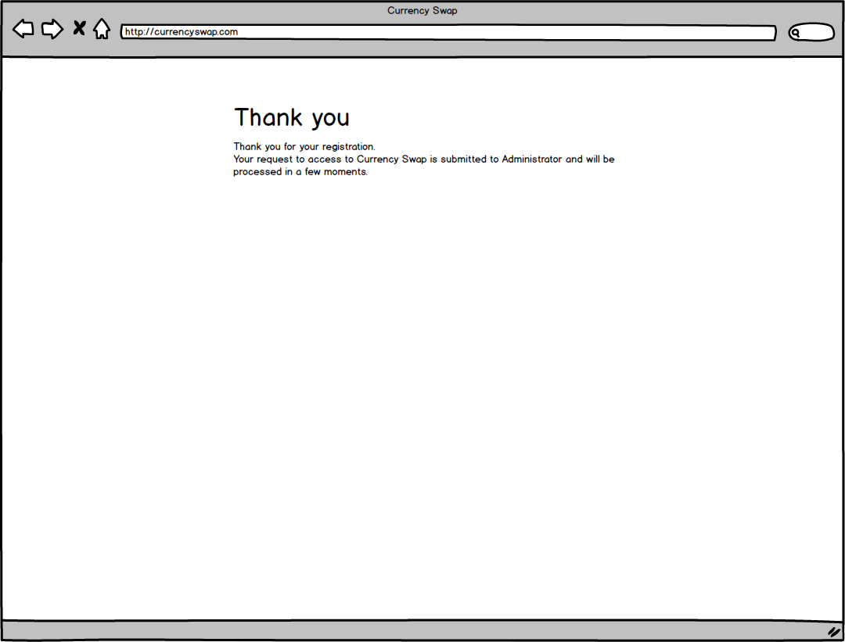

1

No | Screen item |  | Action | Process

1 | Text |  | Label | Hiển thị text: "Thanks you"
2 | Text |  | Label | Hiển thị text: "Thank you for your registration. Your request to access to Currency Swap is submitted to Administrator and will be processed in a few moments."
3
4
5
6

Đặc tả/ Logic
- Sau khi đăng ký xong, sẽ chuyển sang màn hình Admin Confirm. Nếu User refresh trang sẽ trở về màn hình Login. Chỉ khi nào Admin approve, thì quá trình đăng ký mới hoàn thành, và user có thể login được

03.01. Orders - New Order
Screen Design |  | Screen Name |  |  | Revision | First Edition | 14/10/2016
 |  | Orders - New Order

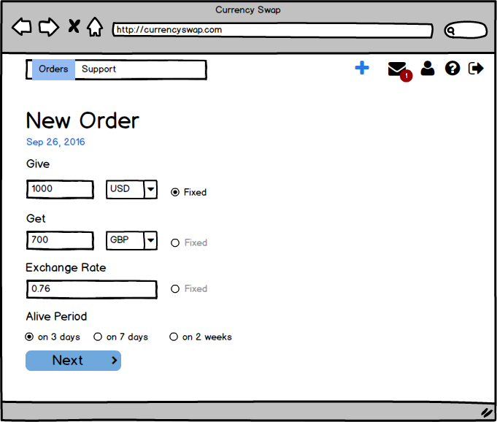

5
8

1
2
3
4
6
7
9
10
11
13
12
14
15
16

18
17

19
20
21

No | Screen item |  | Action | Process

1 | Navigation bar: Order |  | Button | - Click to show Orders list screen
2 | Navigation bar: Support |  | Button | - Click to show Support screen
3 | Add Order |  | Button | - Click to add new Order
4 | Notification |  | Button | - Click to show notification screen
5 | Number notification |  | Label | - Show number of notification
6 | User Info |  | Button | - Click to show User Info screen
7 | Guide line |  | Button | - Click to show Guide line
8 | Logout |  | Button | - Click to logout
9 | Text |  | Label | - Hiển thị text "New Order"
10 | Date |  | Label | - Hiển thị text ngày tạo Order theo format: "MMM DD YYYY"
11 | Text |  | Label | - Hiển thị text "Give"
12 | Money Give |  | Input Text | - Nhập số tiền User muốn đổi
13 | Currency Unit |  | Combo box | - Hiển thị list đơn vị tiền tệ
14 | Fixed radio |  | Radio | - Click để chọn giá trị tương ứng cùng hàng không thay đổi
15 | Text |  | Label | - Hiển thị text "Get"
16 | Money Get |  | Input Text | - Hiển thị số tiền qui đổi
17 | Text |  | Label | - Hiển thị text "Exchange Rate"
18 | Rate change |  | Input Text | - Nhập tỉ lệ qui đổi
19 | Text |  | Label | - Hiển thị text "Alive Period"
20 | Alive period |  | Radio Group | - Chọn thời gian tồn tại của Order
21 | Next Button |  | Button | - Click để chuyển sang trang Order Initialized

Đặc tả/ Logic
- Sau khi User login thành công vào hệ thống (User không phải là Admin), nếu trường hợp User chưa có một Order nào hoặc chưa thực hiện Swap một Order nào, thì sẽ chuyển đến trang New Order (tương ứng với button + được hightlight), hoặc người dùng có thể click vào button + trên Navigation bar (Nếu User là admin thì không hiển thị button +). - Người dùng có thể chọn 2 trong 3 chỉ số: Give, Get, Exchange Rate, dựa vào 2 chỉ số đã chọn Client sẽ tính toán để hiển thị chỉ số còn lại. Give là số tiền đem ra đổi, Get là số tiền nhận lại dựa vào tỉ lệ Exchange Rate. Tỉ lệ Exchange Rate, sẽ được hiển thị mặc định đựa theo đơn vị tiền tệ đem ra trao đổi (nguồn tỉ lệ này được cung cấp bởi khách hàng). - Khi người dùng chọn ratio Fixed, có nghĩa người dùng không muốn thay đổi chỉ số đó nữa - Alive Period là thời gian sống của Order mà người dùng có thể chọn ở các mốc sẳn có (thời gian sống sẽ bắt đầu tính sau thời điểm submi thành công). Sau thời gian này, Order sẽ bị xoá khỏi hệ thống - Sau khi chọn xong, ấn button Next để chuyển sang trang Order Initialized

03.02. Orders-Order Initialized
Screen Design |  | Screen Name |  |  | Revision | First Edition | 18/10/2016
 |  | Orders-Order Initialized

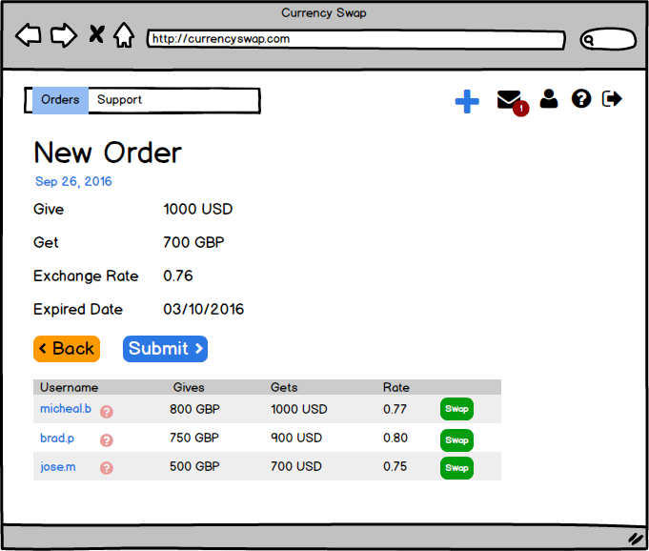

1

3
4
 |  |  |  |  |  |  |  | Không hiển thị trên màn hình, biểu thị nhóm được hiển thị
2
5

No | Screen item |  | Action | Process

1 | Order info |  | Group | - Hiển thị các thông tin Order đã tạo
2 | Back |  | Button | - Tap to back New Order
3 | Submit |  | Button | - Tap to submit Order
4 | List Order similar |  | Group | - Hiển thị list các Order gần giống với Order đang tạo
5 | Swap |  | Button | - Tap để thực hiện Swap
6
7
8
9
10
11
12

Đặc tả/ Logic
- Chuyển đến từ trang New Order sau khi ấn button Next - Sau khi người dùng điến các thông tin Order, hệ thống sẽ dựa vào các thông tin đó để đưa ra các list order gần giống với Order mà người dùng đang tạo (khách hàng sẽ cung cấp phương pháp để tìm ra các Order gần giống) và chưa thực hiện Swap. Nếu không có thì sẽ không hiển thị danh sách Orders Người dùng có thể dựa vào danh sách này để xem có các Order nào mình đang cần. - Trong list Orders, Username là người tạo Order, nếu Username cũng chính là User thì click vào sẽ chuyển đển trang Order Submmited, nếu không phải thì không click được (các User thông thường không thể xem được profile của nhau)

03.03. Orders - Working Order
Screen Design |  | Screen Name |  |  | Revision | First Edition | 14/10/2016
 |  | Orders - Working Order

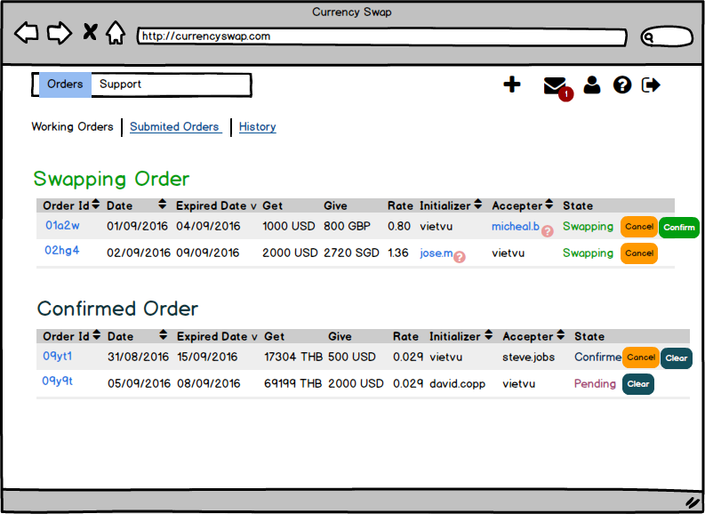

1

4
2
3
10
9
12
13

5
16
6
7
8
11
14
15

17

20
18
19

No | Screen item |  | Action | Process

1 | Tab Working Orders |  | Control | - Click để hiển thị các Orders đang thực hiện trao đổi
2 | Tab Submited Orders |  | Image | - Click để hiển thị các Orders đã submit nhưng chưa thực hiện swap
3 | Tab History |  | Label | - Click để hiển thị lịch sử thực hiện các Orders
4 | Text |  | Image | - Hiển thị text Swapping Order
5 | Column Order Id |  | Table Header | - Hiển thị Id của các Orders
6 | Column Date |  | Table Header | - Hiển thị ngày tạo Order
7 | Column Expired Date |  | Table Header | - Hiển thị ngày hết hạn với Order
8 | Column Get |  | Table Header | - Hiển thị giá trị Get (nhận về) của các Order tương ứng
9 | Column Give |  | Table Header | - Hiển thị giá trị Give (đem trao đổi) của các Order tương ứng
10 | Column Rate |  | Table Header | - Hiển thị Rate trao đổi của các Order tương ứng
11 | Column Initializer |  | Table Header | - Hiển thị danh sách username của người tạo Order tương ứng
12 | Column Accepter |  | Table Header | - Hiển thị danh sách username của người tạo Order tương ứng
13 | Column State |  | Table Header | - Hiển thị danh sách username của người tạo Order tương ứng
14 | Status text |  | Label | - Hiển thị trạng thái swapping cùa Order
15 | Cancel button |  | Button | - Hủy Order
16 | Confirm button |  | Button | - Thực hiện xác thực chấp nhận Order
17 | Text |  | Label | - Hiển thị Text "Confirmed Order"
18 | Status text |  | Label | - Hiển thị text trạng thái Confirmed
19 | Status text |  | Label | - Hiển thị text trạng thái Pending
20 | Clear button |  | Button | - Tap để clear Order

Đặc tả/ Logic
- Được chuyển đến khi người dùng click vào Navigation bar: Orders, hoặc người dùng chuyển tab bằng cách click vào tab Working Order nếu như đang ở phần Orders - Nếu không có Order nào, thì để rỗng - Nếu có Orders, tab này sẽ hiển thị tất cả các Order đang ở trạng thái Swapping và Confirmed, và các Order sẽ được sắp xếp mặc định theo ngày tạo - Với list Swapping Orders (status là Swapping, khi có User click vào button Swap, và bắt đầu thực hiện Swapping với User): + User là ngừoi khởi tạo (Initializer) thì sẽ có nút Confirm, có nghĩa là có User khác đã chấp nhận Order mà User tạo và đang thực hiện Swapping với Order này, đợi confirm từ User + User là Accepter, thì chỉ có nút Cancel, có nghĩa User đang thực hiện Swapping, và đợi confirm từ ngừoi tạo Order. - Với list Confirmed Orders: + User là ngừoi khởi tạo (Initializer) thì sẽ có nút Cancel có nghĩa là có User có thể huỷ Order, Cancel chỉ hiển thi khi Order chưa được clear bới User nào + User là Accepter thì sẽ chỉ có nút Clear + Status là Confirmed, khi Order đã được Confimed bởi ngừoi tạo và chưa có User nào thực hiện Clear + Status là Pending, khi Order đã có một User click Clear (Nếu cả 2 User đều Click vào clear thì Order sẽ chuyển sang trạng thái Cleared và không hiển thin trong Working Orders nữa) - Khi người dùng Click vào Order ID thì sẽ chuyển sang trang Order Detail (tương tự với các tab Submmited Order và Histoy Order) - Nếu Status đang trạng thái Confirmed, khi click Clear thì Status chuyển trạng thái Pending, nếu là trạng thái Pending, khi Click Clear thì chuyển sang Histoy tab - Khi người dùng click button Confirm thì trang sẽ reload lại, khi đó Order dã được confirm sẽ chuyển xuống dưới, và trạng thái là Confirmed - Khi người dùng click button Cancel, Order sẽ chuyển sang trạng thái Cancelled, và màn hình sẽ chuyển sang tab History (tương tự với tab Submmited Order)

0.3.04. Orders-Submmited Orders
Screen Design |  | Screen Name |  |  | Revision | First Edition | 14/10/2016
 |  | Orders - Submitted Orders

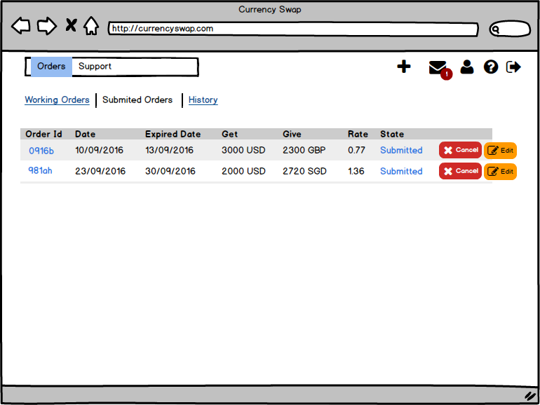

1

3

2

No | Screen item |  | Action | Process

1 | Status text |  | Label | - Hiển thị status của Order: "Submitted"
2 | Cancel button |  | Button | - Click để hủy Order
3 | Edit button |  | Button | - Click để chuyển sang Edit Order
4
5
6
7
8
9
10
11
12
13

Đặc tả/ Logic
- Được chuyển đến khi người dùng ở Navigation bar Order hoặc thực hiện Submmit Order - Thứ tự mặc định của danh sách là theo ngày tạo Order

03.05. Orders - History
Screen Design |  | Screen Name |  |  | Revision | First Edition | 14/10/2016
 |  | Orders - History

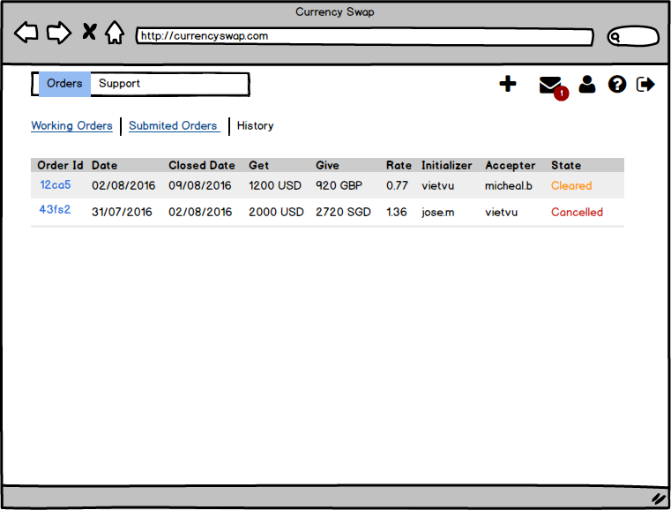

1
2

No | Screen item |  | Action | Process

1 | Status text |  | Label | - Hiện thị trang thái Order đã kết thúc: "Cleared"
2 | Status text |  | Label | - Hiển thị trạng thái Order đã bị hủy: "Cancelled"
3
4
5
6
7
8
9
10
11
12
13

Đặc tả/ Logic
- Được chuyển đến khi User chuyển sang tab History hoặc thực hiện Clear đối với các Order đang ơ trạng thái Pending từ tab Working Order - Với các Order có status là Cancelled, thì không click được vào Order Id

03.06. Orders - Order Details
Screen Design |  | Screen Name |  |  | Revision | First Edition | 14/10/2016
 |  | Orders - Order Details

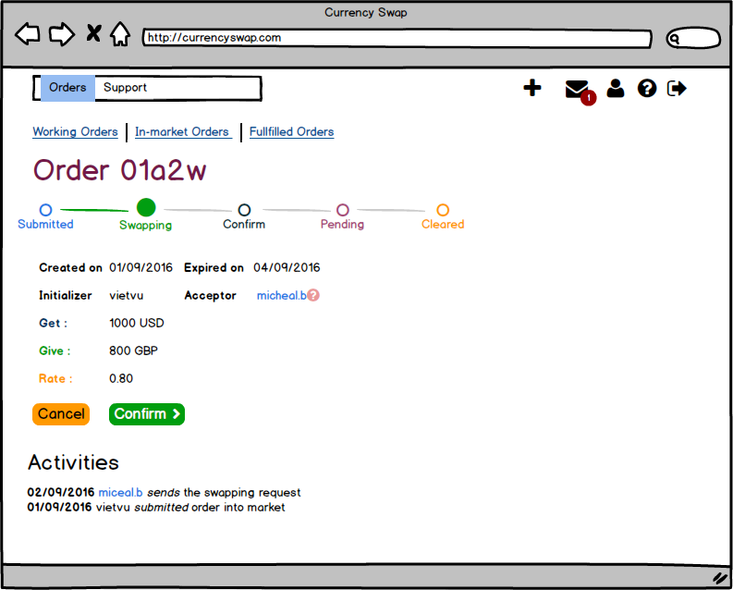

1

2
3
5

4

7
6
8

9
10

No | Screen item |  | Action | Process

1 | Order Id |  | Label | - Hiển thị text: "Order" và Id của Order
2 | Trạng thái Order |  | Group | - Hiện thị các trạng thái của Order
3 | Trạng thái hiện tại của Order |  |  | - Hiển thị trạng thái hiện tai Order
4 | Thông tin Order |  | Group | - Hiển thị thông tin của Order
5 | User name |  | Label | - Hiển thị user name của người dùng đã accept Order
6 | Cancel button |  | Button | - Click để hủy Order
7 | Confirm button |  | Button | - Click để xác nhận sẽ thực hiện Order
8 | Text |  | Label | - Hiển thị text Activities
9 | Text |  | Label | - Hiển thị ngày xảy ra hoạt động của Order
10 | Text |  | Label | - Hiển thị nôi dung của hoạt động
11
12
13

Đặc tả/ Logic
- Được vào khi người dùng click vào từ Id của Order - Tại đây ngừoi dùng có thể xem trạng thái hiện tại của Order, ứng với trạng thái hiện tại sẽ được đánh dấu - Button Cancel chỉ xuất hiện khi User là ngừoi tạo Order và Order chưa bắt đầu thực hiện Clear, click vào sẽ chuyển đến History và Order sẽ chuyển sang trạng thái Cancelled - Nếu Order đang ở trạng thái Swapping,thì xuất hiện button Confirm, nếu đang ở trạng thái Confirmed hoặc trạng thái Pending (trường hợp User chưa thực hiện Clear) thì thay vào đó là button Clear - Activities hiển thị lịch sử hoạt động của Order khi thực hiện chuyển trạng thái Order (nội dung lịch sử khách hàng sẽ cung cấp mẫu) - Nếu là button Confirm: Khi click button Confirm, thì sẽ reload lại trang, và Order sẽ chuyển sang trạng thái Confirmed (Activities được cập nhật) - Nếu là button Clear Khi click button Confirm, thì sẽ reload lại trang, và Order sẽ chuyển sang trạng thái Confirm(Activities được cập nhật)

03.07. Orders - Edit Order
Screen Design |  | Screen Name |  |  | Revision | First Edition | 14/10/2016
 |  | Orders - Edit Order

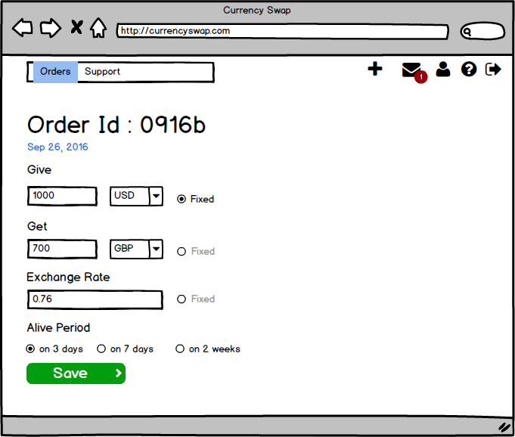
5
8

3
1
2
4
6
7
9
10
11
13
12
14
15
16

17
18

19
20
21

No | Screen item |  | Action | Process

1 | Navigation bar: Order |  | Button | - Click to show Orders list screen
2 | Navigation bar: Support |  | Button | - Click to show Support screen
3 | Add Order |  | Button | - Click to add new Order
4 | Notification |  | Button | - Click to show notification screen
5 | Number notification |  | Label | - Show number of notification
6 | User Info |  | Button | - Click to show User Info screen
7 | Guide line |  | Button | - Click to show Guide line
8 | Logout |  | Button | - Click to logout
9 | Text |  | Label | - Hiển thị text "New Order"
10 | Date |  | Label | - Hiển thị text ngày tạo Order theo format: "MMM DD YYYY"
11 | Text |  | Label | - Hiển thị text "Give"
12 | Money Give |  | Input Text | - Nhập số tiền User muốn đổi
13 | Currency Unit |  | Combo box | - Hiển thị list đơn vị tiền tệ
14 | Fixed radio |  | Radio | - Click để chọn giá trị tương ứng cùng hàng không thay đổi
15 | Text |  | Label | - Hiển thị text "Get"
16 | Money Get |  | Input Text | - Hiển thị số tiền qui đổi
17 | Text |  | Label | - Hiển thị text "Exchange Rate"
18 | Rate change |  | Input Text | - Nhập tỉ lệ qui đổi
19 | Text |  | Label | - Hiển thị text "Alive Period"
20 | Alive period |  | Radio Group | - Chọn thời gian tồn tại của Order
21 | Save Button |  | Button | - Click để lưu thông tin thay đổi và chuyển sang trang Submmited Orders

Đặc tả/ Logic
- Được chuyển đến khi User click Edit button từ tab Submitted Orders - Các phần tương tự với phần New Order, với button Save, click vào sẽ chuyển sang tab Submitted Order

04. My Profile
Screen Design |  | Screen Name |  |  | Revision | First Edition | 14/10/2016
 |  | Orders - Edit Order

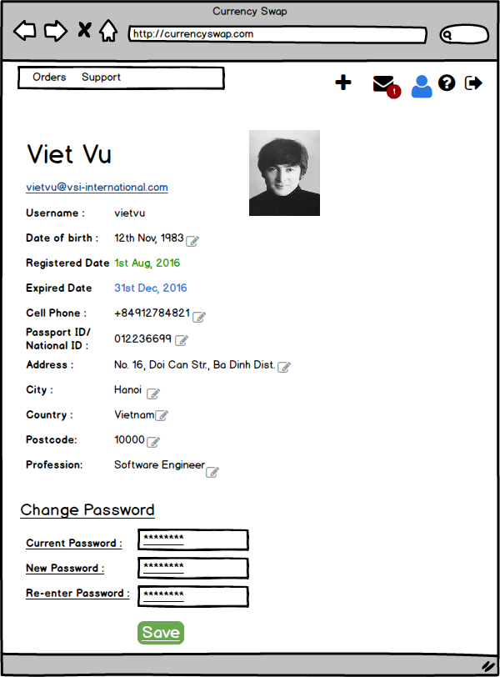

1
3

2

4
5
6
7
8

9
10

11
12
13
14

15

16

17
18

19

20

No | Screen item |  | Action | Process

1 | Full name text |  | Label | - Hiển thị User name
2 | Email text |  | Label | - Hiển thị Email Address
3 | Avatar Image |  | Image | - Hiển thị avatar của người dùng
4 | User name text |  | Label | - Hiển thị user name của người dùng
5 | Birthday text |  | Label | - Hiển thị thông tin ngày sinh
6 | Edit button |  | Button | - Click để chuyển từ Label tương ứng sang Input Text
7 | Register date text |  | Label | - Hiển thị thông tin ngày đăng ký User
8 | Expired date text |  | Label | - Hiển thị thông tin ngày hết hạn
9 | Number phone text |  | Label | - Hiển thị số phone
10 | Passport ID/ National ID text |  | Label | - Hiển thị Passport ID/ National ID
11 | Address text |  | Label | - Hiển thị thông tin Address
12 | City text |  | Label | - Hiển thị thông tin thành phố
13 | Country text |  | Label | - Hiển thị thông tin quốc gia
14 | Postcode text |  | Label | - Hiển thị thông tin postcode
15 | Professtion text |  | Label | - Hiển thị thông tin Professtion
16 | Change Password text |  | Label | - Hiển thị text "Change Password"
17 | Current Password |  | Input text | - Nhập password hiện tại
18 | New Password |  | Input text | - Nhập password mới
19 | Re-enter Password |  | Input text | - Nhập lại password mới
20 | Save button |  | Button | - Lưu thông tin thay đổi

Đặc tả/ Logic
- Khi ngừoi dùng click vào icon User trên Navigation bar - Khi click button Edit, thì các mục tương ứng sẽ chuyển sang trạng thái nhập - Khi người dùng muốn Change Password, thì click vào phần Change Password, người dùng sẽ nhập vào các mục tương ứng và cũng được validate như lúc đăng ký (mặc định ban đầu không có phần nhập Change Password) - Khi click button Save nếu save thành công sẽ reload lại trang và tất cả thông tin đều không ở trạng thái edit, nếu có lỗi sẽ hiển thị Popup thông báo lỗi - User click Avatar để chọn load avatar từ local, kích thước ảnh được chọn làm avatar dưới 200x200, avatar sẽ hiển thị ở dạng hình vuông

05.01. Support - Send Message
Screen Design |  | Screen Name |  |  | Revision | First Edition | 14/10/2016
 |  | Support - Send Message |  |  |  |  | 27/05/2016

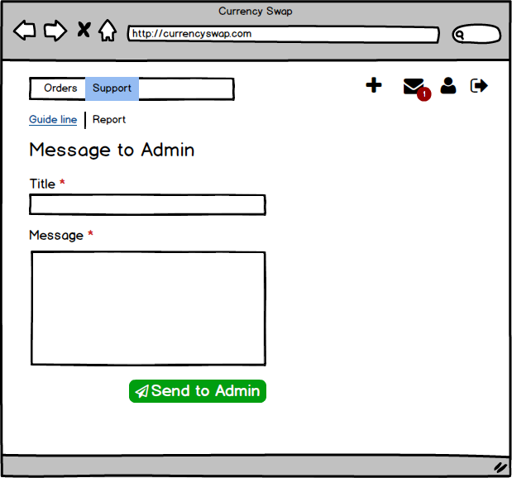

1
2
3

4
5

6

7

8

No | Screen item |  | Action | Process

1 | Tab Guide line |  | Tabbar | - Hiển thị tab Guide line, click sẽ chuyển sang tab Guide line
2 | Tab Report |  | Tabbar | - Hiển thị tab Report, click sẽ chuyển sang tab Report
3 | Text |  | Label | - Hiển thị text "Message to Admin"
4 | Title Text |  | Label | - Hiển thị text Title*, mô tả đây là trường bắt buộc phải điền
5 | Title input |  | Input text | - Nhập title
6 | Message text |  | Label | - Hiển thị text "Message *", mô tả message là trường bắt buộc phải điền
7 | Message input |  | Input text | - Nhập nội dung message
8 | Send button |  | Button | - Click sẽ send message tới Admin
9
10
11
12
13

Đặc tả/ Logic
- Được chuyển đến khi người dùng click vào Support trên Navigation bar - Nội dung message không được quá 200 ký tự - Với tab Report, khi người dùng click button Send to Admin,nếu người dùng là Standard User message sẽ được gửi đến tất cả admin, đồng thời hiển thị thông báo (dạng number notification) ở button Message trên Navigation bar của Admin. Nếu người dùng là Admin sẽ được gửi đến tất cả Standard User, đồng thời hiển thị thông báo (dạng number notification) ở button Message trên Navigation bar của Standard User. - Khi thực hiện send thành công hoặc thất bại sẽ có thông báo dạng Popup với nội dung tương ứng: + Thành công: "Message sent successfully" + Thất bại: "Message send failled"

05.02. Support - Help
Screen Design |  | Screen Name |  |  | Revision | First Edition | 14/10/2016
 |  | Support - Help

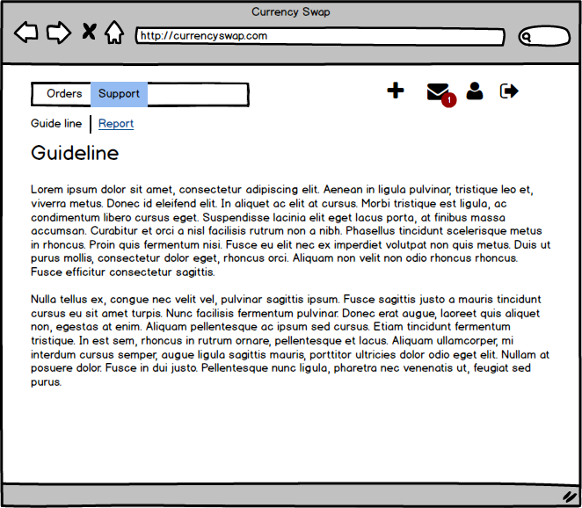

1
2

No | Screen item |  | Action | Process

1 | Text Guide line |  | Label | - Hiển thị text "Guide line"
2 | Text Content |  | Label | - Hiển thị nội dung Guide line
3
4
5
6
7
8
9
10
11
12
13

Đặc tả/ Logic
- Hiển thị khi người dùng click vào Support trên Navigation bar (Guide line được hiển thị mặc định), hoặc người dùng click vào tab Guide line nếu đang ở phần Support - Đối với Admin phần support không hiển thị tab, chỉ hiển thị nội dung help của phần Guide line

06. Admin View-Users
Screen Design |  | Screen Name |  |  | Revision | First Edition | 14/10/2016
 |  | Admin View- Users

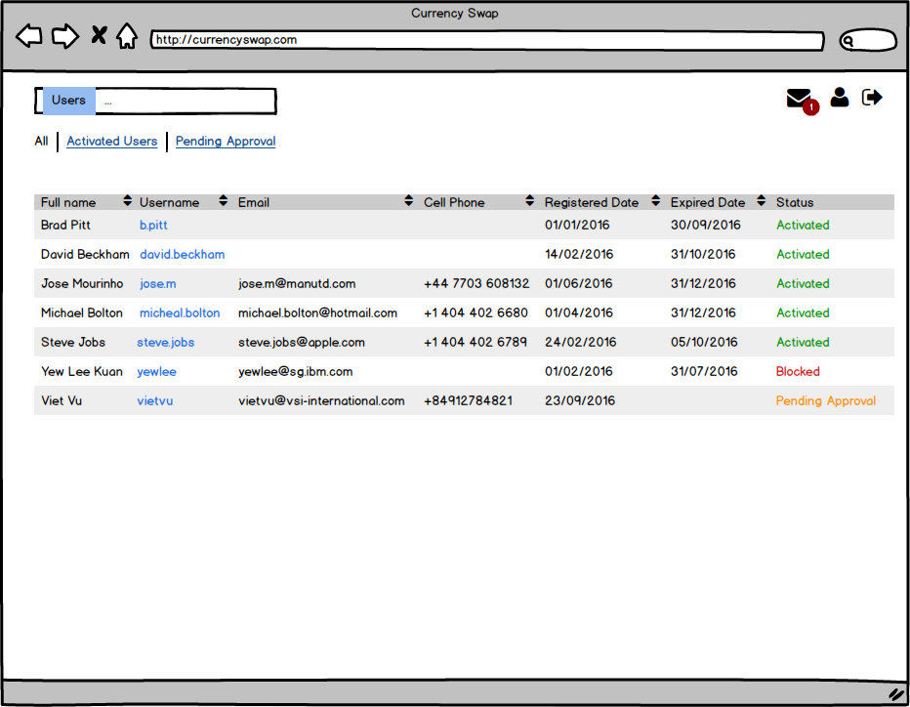

2
1
3
5
6
7
8
9
11
10
4

No | Screen item |  | Action | Process

1 | Tab All |  | Tabbar | - Hiển thị tab All, click vào sẽ chuyển sang tab All, hiển thị tất cả thông tin của các Users
2 | Tab Activated Users |  | Tabbar | - Hiển thị tab Activated Users click vào sẽ chuyển sang tab Activated Users hiển thị tất cả thông tin của các Users đang ở trạng thái Activated
3 | Tab Pending Approval |  | Tabbar | - Hiển thị tab Pending Approval click vào sẽ chuyển sang tab Pending Approval hiển thị tất cả thông tin của các Users đang ở trạng thái đợi Approve từ admin (Pending Approval)
4 | Column Full name |  | Table Header | - Cột hiển thị full name
5 | Column Username |  | Table Header | - Cộ hiển thị User name
6 | Column Email |  | Table Header | - Cột hiển thị email
7 | Column Cell Phone |  | Table Header | - Cột hiển thị Cell Phone
8 | Column Registered date |  | Table Header | - Cột hiển thị Registered date
9 | Column Expired date |  | Table Header | - Cột hiển thị expired date
10 | Column Status |  | Table Header | - Cột hiển thị Status
11 | Sort button |  | Button | - Các cột có button Sort, sẽ thực hiện sort khi User click vào, theo thứ tự Alphabe
12
13

Đặc tả/ Logic
- Được hiển thị khi Admin login vào, đây sẽ là trang hiển thị mặc định đầu tiên, hoặc Admin click vào Users trên Navigation bar, hoặc Admin click vào tab All, khi đang view phần Users - Tab All, hiển thị danh sách tất cả các Users trong hệ thống và các thông tin tương ứng được hiện thị trên hình - Khi Admin click vào một user trong cột User name, sẽ chuyển sang trang Admin View-Edit Profile đối với user đó

06.01 Admin View-Activated
Screen Design |  | Screen Name |  |  | Revision | First Edition | 14/10/2016
 |  | Admin View_ Activated

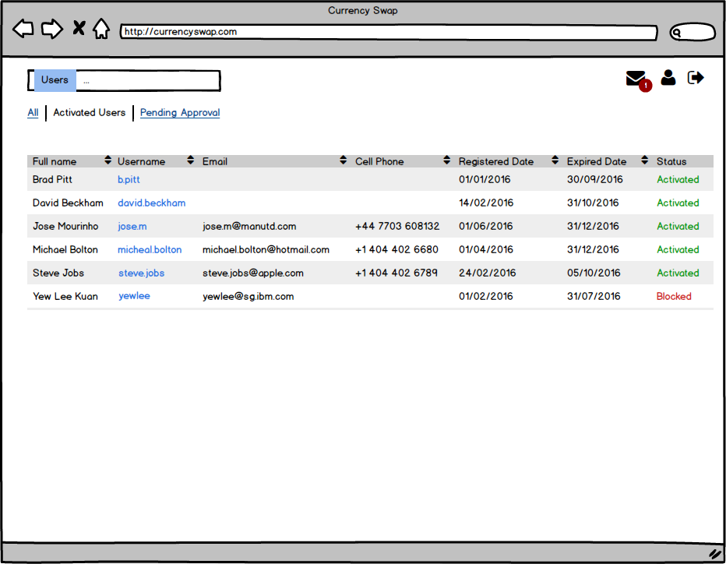

2
1
3
11
5
6
7
8
9
10
4

No | Screen item |  | Action | Process

1 | Tab All |  | Tabbar | - Hiển thị tab All, click vào sẽ chuyển sang tab All, hiển thị tất cả thông tin của các Users
2 | Tab Activated Users |  | Tabbar | - Hiển thị tab Activated Users click vào sẽ chuyển sang tab Activated Users hiển thị tất cả thông tin của các Users đang ở trạng thái Activated
3 | Tab Pending Approval |  | Tabbar | - Hiển thị tab Pending Approval click vào sẽ chuyển sang tab Pending Approval hiển thị tất cả thông tin của các Users đang ở trạng thái đợi Approve từ admin (Pending Approval)
4 | Column Full name |  | Table Header | - Cột hiển thị full name
5 | Column Username |  | Table Header | - Cộ hiển thị User name
6 | Column Email |  | Table Header | - Cột hiển thị email
7 | Column Cell Phone |  | Table Header | - Cột hiển thị Cell Phone
8 | Column Registered date |  | Table Header | - Cột hiển thị Registered date
9 | Column Expired date |  | Table Header | - Cột hiển thị expired date
10 | Column Status |  | Table Header | - Cột hiển thị Status
11 | Sort button |  | Button | - Các cột có button Sort, sẽ thực hiện sort khi User click vào, theo thứ tự Alphabe
12
13

Đặc tả/ Logic
- Được hiển thị khi Admin click vào tab Activated Users - Hiển thị tất cả các User ở trạng thái Activated và Blocked - Khi Admin click vào một user trong cột User name, sẽ chuyển sang trang Admin View-Edit Profile đối với user đó

06.02 Adm View-Pending Approval
Screen Design |  | Screen Name |  |  | Revision | First Edition | 14/10/2016
 |  | Admin View- Pending Approval

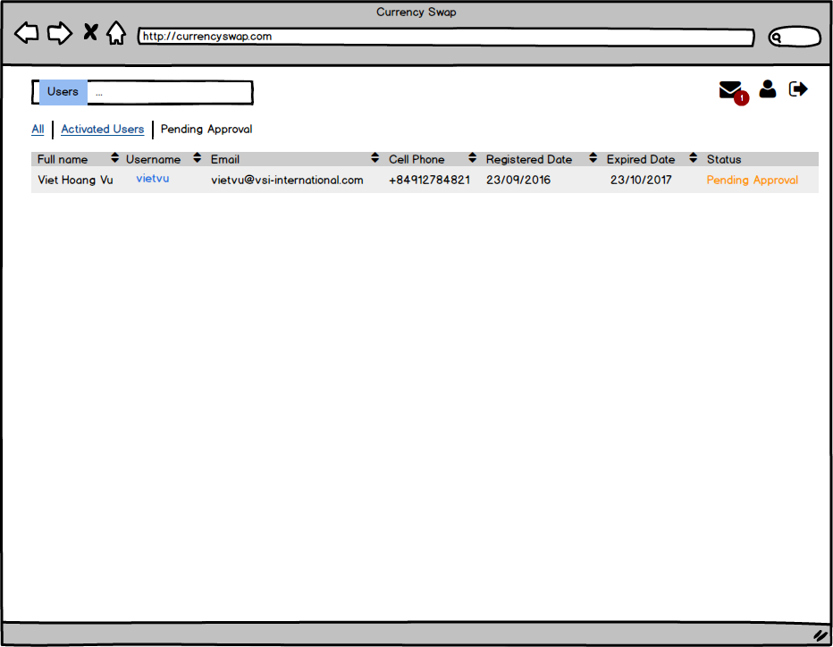

1
2
3
12
8
9
10
11
4
5
6
7

No | Screen item |  | Action | Process

1 | Tab All |  | Tabbar | - Hiển thị tab All, click vào sẽ chuyển sang tab All, hiển thị tất cả thông tin của các Users
2 | Tab Activated Users |  | Tabbar | - Hiển thị tab Activated Users click vào sẽ chuyển sang tab Activated Users hiển thị tất cả thông tin của các Users đang ở trạng thái Activated
3 | Tab Pending Approval |  | Tabbar | - Hiển thị tab Pending Approval click vào sẽ chuyển sang tab Pending Approval hiển thị tất cả thông tin của các Users đang ở trạng thái đợi Approve từ admin (Pending Approval)
4 | Column Full name |  | Table Header | - Cột hiển thị full name
5 | Column Username |  | Table Header | - Cộ hiển thị User name
6 | Column Email |  | Table Header | - Cột hiển thị email
7 | Column Cell Phone |  | Table Header | - Cột hiển thị Cell Phone
8 | Column Registered date |  | Table Header | - Cột hiển thị Registered date
9 | Column Expired date |  | Table Header | - Cột hiển thị expired date
10 | Column Status |  | Table Header | - Cột hiển thị Status
11 | Sort button |  | Button | - Các cột có button Sort, sẽ thực hiện sort khi User click vào, theo thứ tự Alphabe
12
13

Đặc tả/ Logic
- Được hiển thị khi Admin click vào tab Pending Approval - Hiển thị tất cả các User ở trạng thái Pending Approval - Khi Admin click vào một user trong cột User name, sẽ chuyển sang trang Admin View-Edit Profile đối với user đó

06.03 Admin View-Profile Edit
Screen Design |  | Screen Name |  |  | Revision | First Edition | 14/10/2016
 |  | Admin View-Profile Edit |  |  |  |  | 2016-11-11

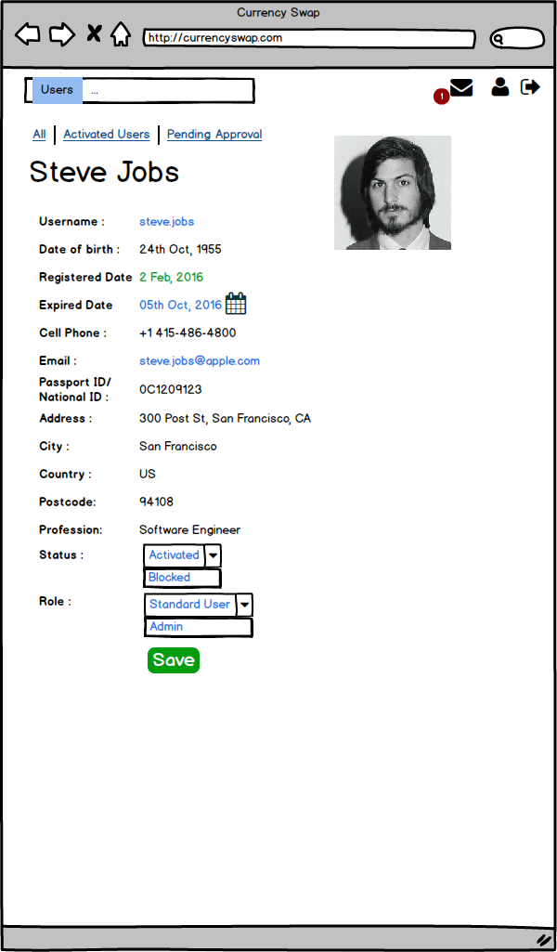

1

2

4

3

No | Screen item |  | Action | Process

1 | Calendar button |  | Button | - Click để hiển thị Calendar và chọn ngày hết hạn của User
2 | Status Combobox |  | Combobox | - Click hiển thị list status: Activated, Blocked
3 | Save button |  | Button | - Click để lưu thay đổi
4 | Role Combobox |  | Combobox | - Click để hiển thị Role: Standard User, Admin
5
6
7
8
9
10
11
12
13

Đặc tả/ Logic
- Được hiển thị khi Admin click và Username của User tương ứng - Khi thực hiện lưu, nếu lỗi sẽ hiển thị thông báo dạng pop up, nếu thành công status là Actived sẽ chuyển sang Admin View - Activated, nếu status là Blocked sẽ chuyển sang Admin View-Users - Admin có thể thực hiện phân quyền cho các User khác thành Admin hoặc Standard User

06.04 Adm View-Profile Approval
Screen Design |  | Screen Name |  |  | Revision | First Edition | 14/10/2016
 |  | Admin View-Profile Approval

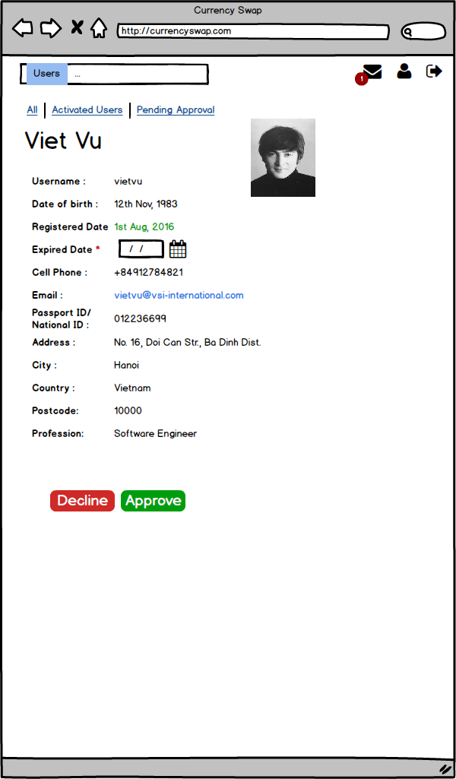

1

2
3

No | Screen item |  | Action | Process

1 | Calendar button |  | Button | - Click để hiển thị Calendar và chọn ngày hết hạn của User
2 | Decline button |  | Button | - Click button thi User này không được tạo và sẽ bị xóa khỏi hệ thống
3 | Save button |  | Button | - Click để lưu thay đổi
4
5
6
7
8
9
10
11
12
13

Đặc tả/ Logic
- Được hiển thị khi Admin click vào Username hiển thị trong Admin View - Pending Approval - Khi Admin click vào button Decline, sẽ hiển thị Popup hỏi Admin có muốn từ chối User này không (Message: "Do you want remove this user out of System?"), nếu đồng ý, User sẽ bị xóa ra khỏi hệ thống, và trang này sẽ chuyển sang Admin View - Profile Approval. Nếu không thì tắt Popup - Khi Admin click Approve, nếu Approve thành công sẽ chuyển sang Admin View-Activated, User sẽ chuyển sang trạng thái Activated.

07. Notification- View All
Screen Design |  | Screen Name |  |  | Revision | First Edition | 14/10/2016
 |  | Notification - View All

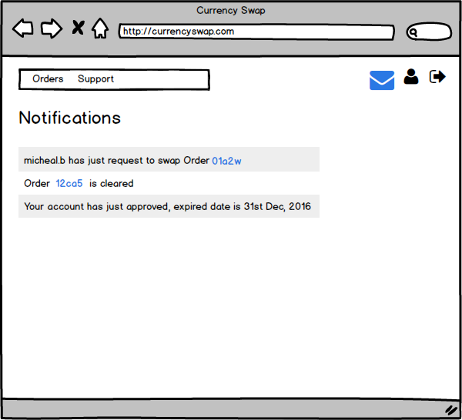

1

2

3
4

No | Screen item |  | Action | Process

1 | Title |  | Label | - Hiện thị text: "Notification"
2 | Notification content |  | Label | - Hiển thị nội dung action của Order mà User tạo
3 | Notification content |  | Label | - Hiển thị nội dung action của Order, mà User tạo hoặc đang thực hiện swap
4 | Notification content |  | Label | - Hiển thị nội dung thông báo User đã được Approved
5
6
7
8
9
10
11
12
13

Đặc tả/ Logic
- Được hiển thị khi User hoặc Admin click vào icon Message trên Navigation Bar. - Khi User click vào icon Message, thì các message coi như ở trạng thái đã đọc và number nofication là 0 và ko hiển thị. - Đối với Admin thì các Notification là các message từ User gửi đến, title sẽ là: "From + username: + Title message" (Đây cũng là nội dung hiển thị ở Notification) khi click vào message sẽ expand để xem được content message. - Khi người dùng click vào ID có thể chuyển sang trang Order Details - Khi Admin gửi các message tới Standard User, thì nội dung hiên thị ở Notification là Title của message, click vào sẽ expand ra

